Baremos
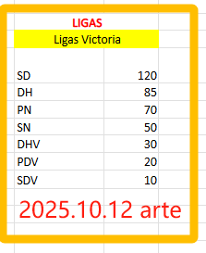
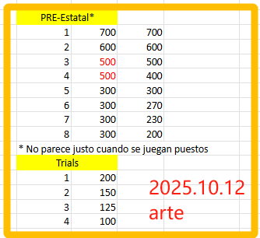
ABSOLUTO |  | EDADES |  |  | LIGAS |  | Egilea | Errebisioa | Aipatzeko
Cto ESP ABS |  | Cto ESP |  |  | Ligas Victoria |  | Sugoi | 2025-10-03 | Haserako bertsioa. Espainikao txapelketak falta dira.
1 | 4000 | 1 | 2000 |  | SD | 150 | Sugoi | 2025-10-13 | Benjamin kategoria gehitua. Benjarmin Faktorea ezarria. Espainiako txapelketa ABS eta Edadeetako gehitua.
2 | 3000 | 2 | 1600 |  | DH | 100 | Pablo | 2025-10-13 | Liga, Pre-estatal eta Trialsen puntuen doiketa.
3 | 2500 | 3 | 1200 |  | PN | 80
4 | 2500 | 4 | 1200 |  | SN | 55
5 | 1500 | 5 | 800 |  | DHV | 30
6 | 1500 | 6 | 800 |  | PDV | 20
7 | 1500 | 7 | 800 |  | SDV | 10
8 | 1500 | 8 | 800
9 | 1000 | 9 | 400
10 | 1000 | 10 | 400
11 | 1000 | 11 | 400
12 | 1000 | 12 | 400
13 | 1000 | 13 | 400
14 | 1000 | 14 | 400
15 | 1000 | 15 | 400
16 | 1000 | 16 | 400

Cto EUS ABS |  | Estatal
1 | 1000 | 1 | 2000
2 | 800 | 2 | 1600
3 | 700 | 3 | 1200
4 | 650 | 4 | 1200
5 | 400 | 5 | 800
6 | 400 | 6 | 800
7 | 400 | 7 | 800
8 | 400 | 8 | 800
9 | 200 | 9 | 400
10 | 200 | 10 | 400
11 | 200 | 11 | 400
12 | 200 | 12 | 400
13 | 200 | 13 | 400
14 | 200 | 14 | 400
15 | 200 | 15 | 400
16 | 200 | 16 | 400
17-32 | 100

Copa EUS EQUIP ABS |  | PRE-Estatal*
1 | 750 | 1 | 700
2 | 600 | 2 | 600
3 | 500 | 3 | 500
4 | 400 | 4 | 400
5 | 300 | 5 | 300
6 | 300 | 6 | 270
7 | 300 | 7 | 230
8 | 300 | 8 | 200

Cto EUS "B" |  | Trials
1 | 200 | 1 | 200
2 | 150 | 2 | 150
3 | 125 | 3 | 125
4 | 100 | 4 | 100
 |  | 5 | 70
 |  | 6 | 50
 |  | 7 | 25
 |  | 8 | 0

 |  | Factores
 |  | Senior | 1
 |  | Sub-21 | 0.9
 |  | Juvenil | 0.9
 |  | Cadete | 0.8
 |  | Infantil | 0.65
 |  | Alevin | 0.5
 |  | Benjamin | 0.3 | * Pablo, begiratzeko ea ze faktore jarri behar zaion kategoria honi
 |  | V-40 | 0.8
 |  | V-50 | 0.7
 |  | V-60 | 0.6

 |  | TOP 10 ESP
 |  | TOP 8 EUS
 |  | Selección EUS
 |  | Selección ESP

